Hoja4
Grupo De Requerimientos | Requerimientos | cotizaciones
 |  | proveedor 1 |  |  | proveedor 2 |  |  | proveedor 3
 |  | Producto | Características | Precio | Producto | Características | Precio | Producto | Características | Precio
Hardware: | Procesador (CPU) | 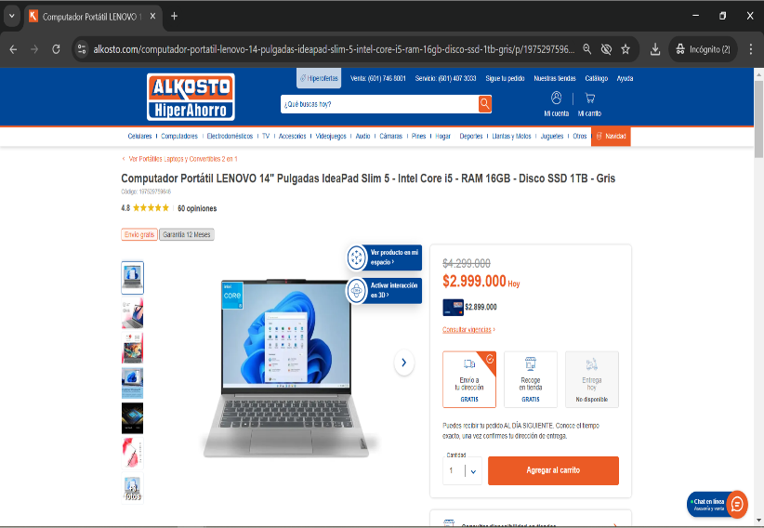 | 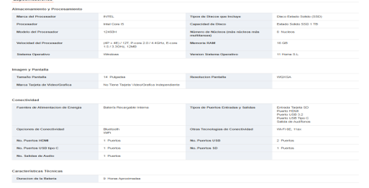 | 2,999,000 | 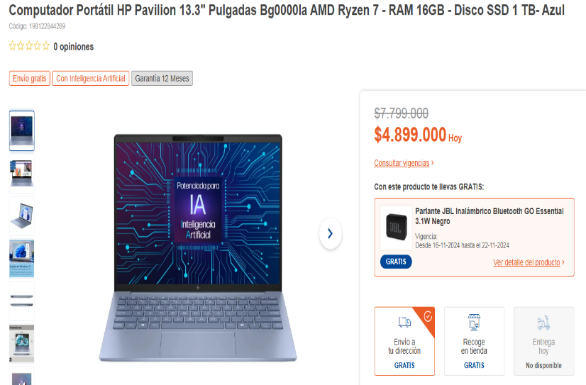 |  | 4,899,000 | 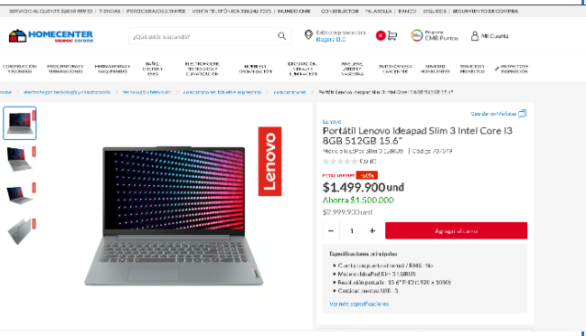 | 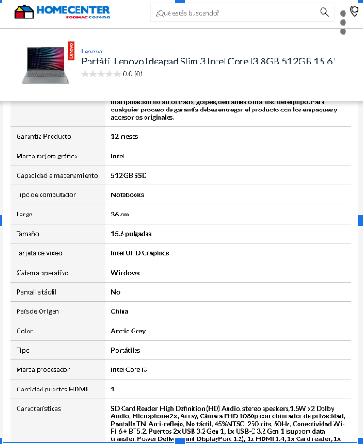 | 1,499,900
 | RAM (memoria)
 | Espacio en el disco duro
 | Tarjeta gráfica
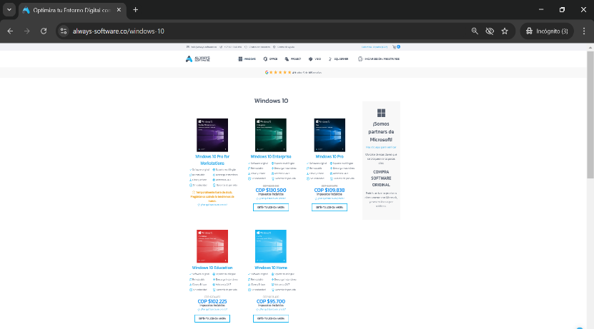
 | Periféricos
Software: | Sistema operativo |  | 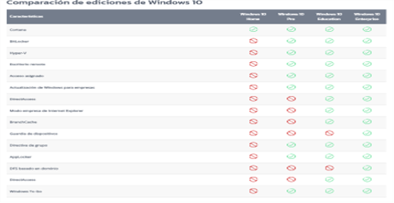 | 109,838 |  | 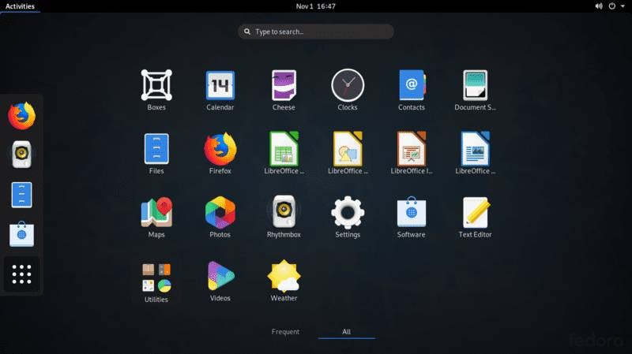 | 991,766 | 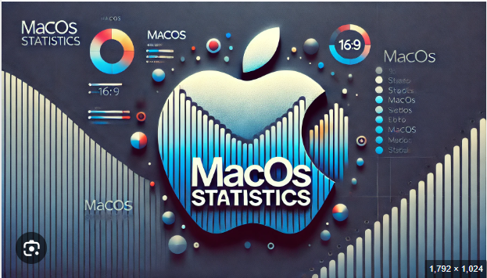 | 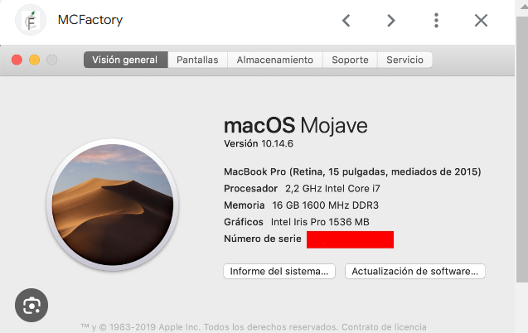 | 102,281.52
 | Navegadores recomendados | 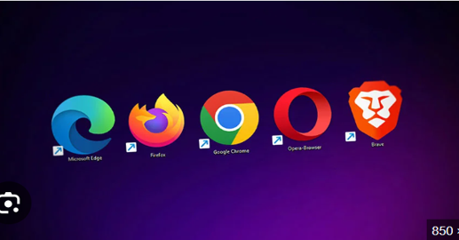 | 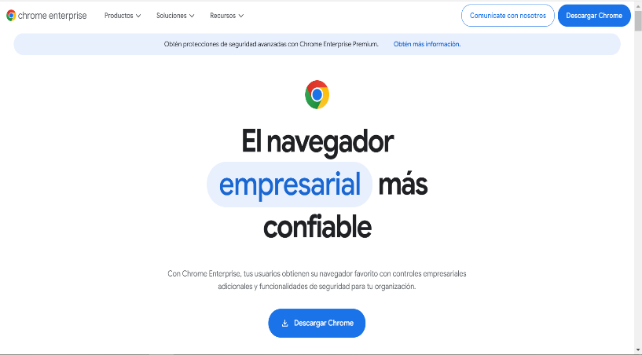 | 0 |  | 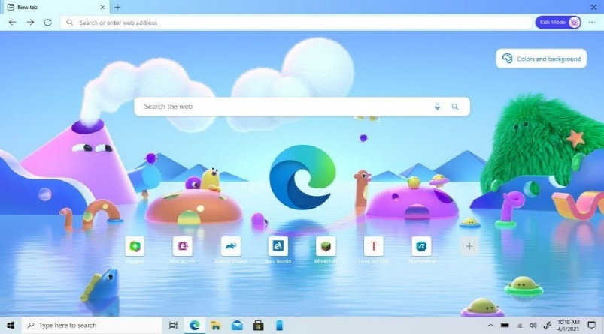 | 0 |  | 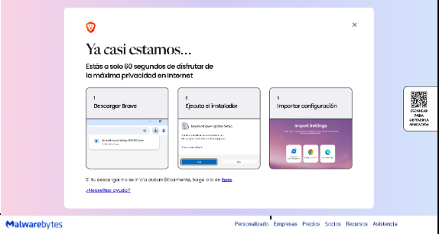 | 0
 | Conexión a internet | 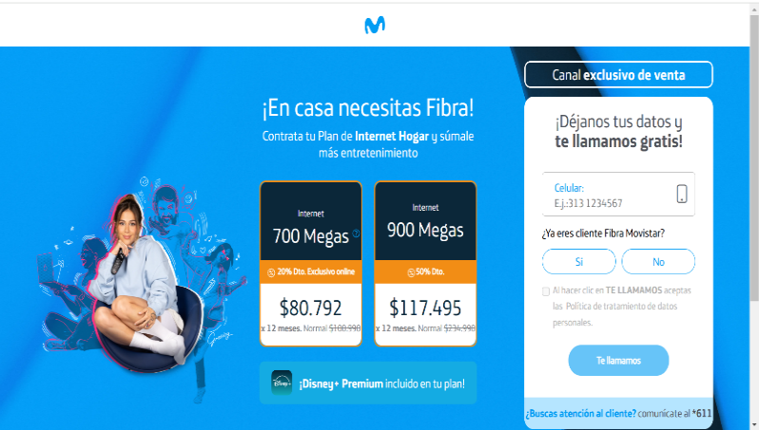 | 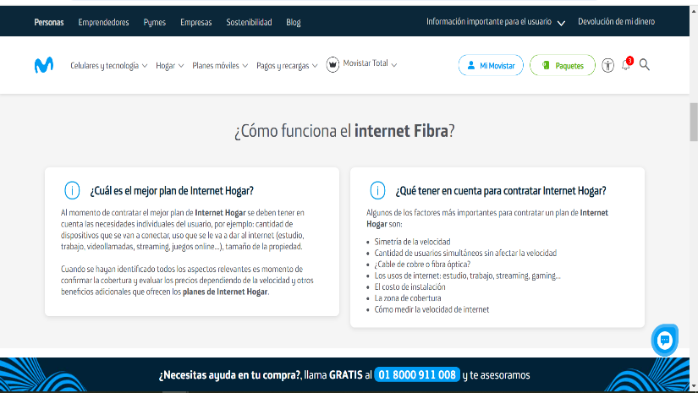 | 80,792 | 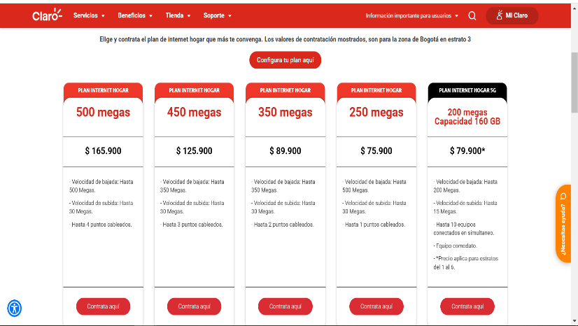 |  | 89900 | 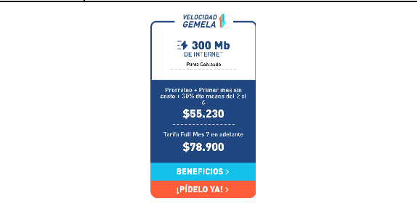 | 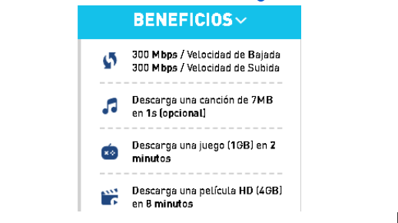 | 78900
 | Antivirus y seguridad | 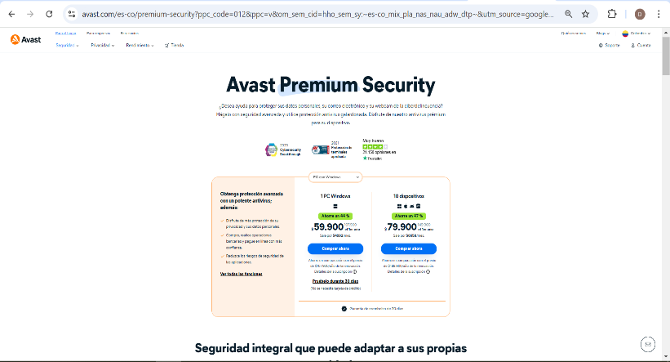 | 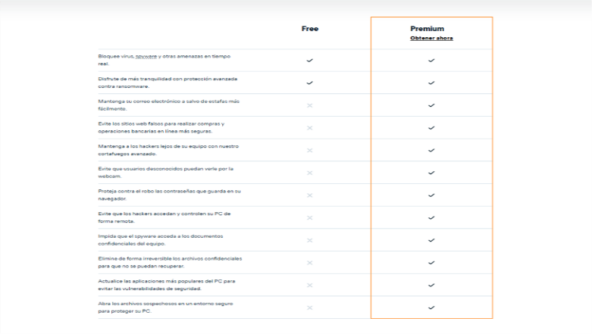 | 59,900 | 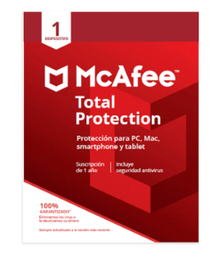 | 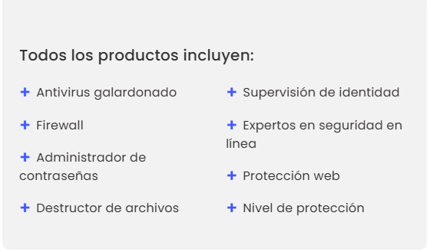 | 140500 | 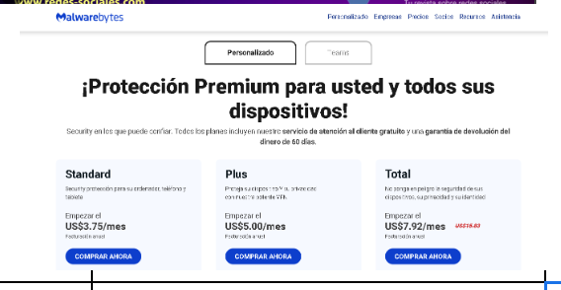 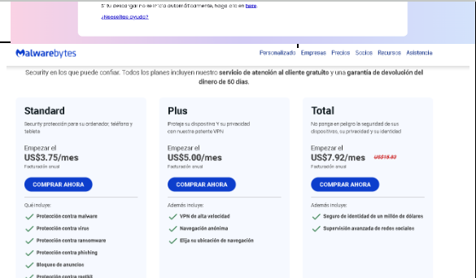 |  | 263,100
Costos |  | Total | 3,249.530 |  | Total | 6,121,166 |  | Total | 1,917,181.52

